Anvisning för att fylla i blank
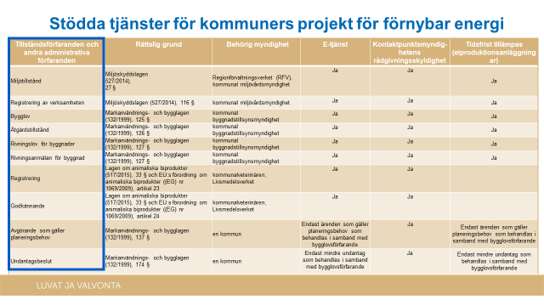
Anvisning för att fylla i anslutningsblanketten
Genom den här blanketten ansluter du kommunens tillståndsärenden till tjänsten Tillstånd och tillsyn. När du har läst den här anvisningen kan du fylla i kommunens ärendeuppgifter i fliken ”Anslutningsblankett” i den här Excelarbetsboken. Övriga tabeller i arbetsboken är hjälptabeller för informationsinsamling och de är låsta. Vi svarar gärna på frågor om blanketten på adressen luvatjavalvonta@tem.fi
Först anges uppgifterna för den kommun som ansvarar för ärendehanteringstjänsterna:
1. Kommunens namn
2. Kommunens FO-nummer i formen 1234567-3
3. Kommunens organisationskod SDL-ID har 36 tecken (t.ex. "9f86d069-d21b-4c5f-b901-8e2e4e9f9639"). Om du inte vet vilket SDL-ID organisationen har, fråga Suomi.fi-servicedatalagrets huvudanvändaren i din kommun eller Servicedatalagrets kundtjänst
ptv-tuki@dvv.fi
4. Kontaktuppgifterna till kontaktpersonen vid kommunen i frågor som rör tjänsten Tillstånd och tillsyn
- namn, e-post, telefon, ytterligare information
Utöver kommunens uppgifter behövs även uppgifterna för de ärenden som ska föras in i tjänsten Tillstånd och tillsyn:
5. Ärendehantering som tas i bruk i tjänsten Tillstånd och tillsyn i kommunen. I rullgardinsmenyn hittar du de ärenden som kan föras in (Just nu kan man enbart välja ärenden som har att göra med ärenden som förutsätts av lagen och har att göra med projekt för förnybar energi De finns i slutet av den här anvisningen)
6. Kommunområde där ärendehanteringen tas i bruk. Om det är fråga om t.ex. en samkommun ska den kommun som ansvarar för tjänsten ansöka på en separat rad om ärendehantering för varje kommun som ingår i samkommunen (T.ex. om ärendehanteringen behövs på tre kommuners område ska tre rader fyllas i för en och samma ärendehantering)
7. E-postadress för ärendehanteringen. Tjänsten Tillstånd och tillsyn skickar automatiska aviseringsmeddelanden till e-postadressen, bland annat om ändringar i tillståndsansökans status
8. Ska fyllas i om kommunen har en ärendehanteringstjänst för ärendehanteringen. SDL-ID för ärendehantering på nätet (36 tecken – t.ex. 2487b119-4121-48b8-b6ef-a64a80f2efe3) är nödvändig i tjänsten Tillstånd och tillsyn för att kunden ska dirigeras direkt till kommunens egen ärendehanteringstjänst Om du inte vet SDL-ID för ärendehanteringstjänsten, fråga Suomi.fi-servicedatalagrets huvudanvändaren i din kommun eller Servicedatalagrets kundtjänst
ptv-tuki@dvv.fi
9. Ska fyllas i om kommunen har en ärendehanteringstjänst för ärendehanteringen. Med de här uppgifterna kan tjänsten Tillstånd och tillsyn dirigera den som ansöker om tillstånd till rätt adress för en kommuns ärendehanteringstjänst.

Skicka den i fyllda blanketten till tuki.lv@ely-keskus.fi

Klik!

1
2
Exempel
3
 | Kommunens uppgifter
 | Kommunens namn | Från kommunen
 | FO-nummer | 1234567–1
 | Kommunens organisationskod SDL-ID | 9f86d069-d21b-4c5f-b901-8e2e4e9f9639
 | Kontaktpersonens namn och kontaktuppgifter
4
 | Namn (förnamn, efternamn) | Förnamn Efternamn | Ytterligare information
 | E-postadress | fornamn.efternamn@kommun.fi
7
9
 | Telefon | 050–1234567
5
6
8
 | Ärendehantering som tas i bruk | Kommunområde där ärendehanteringen tas i bruk | E-postadress för aviseringsmeddelanden från tjänsten Tillstånd och tillsyn | SDL-ID (Suomi.fi-servicelagrets ID) för ärendehantering på nätet | URL-adress för att inleda ett ärende i ärendehanteringstjänsten
 | rivningslov för byggnader | Från kommunen | rakennusluvat@kommun.fi | 5687b169-4721-58b7-g4ef-a64a80f2efe3 | https://palvelu.fi/asiointi
 | rivningsanmälan för byggnad | Från kommunen | rakennusluvat@kommun.fi
 | miljötillstånd | Från kommunen | ymparistoasiat@kommun.fi | 2487b119-4121-48b8-b6ef-a64a80f2efe5 | https://toinenpalvelu.fi/toinenasiointi
 | miljötillstånd | Från en annan kommun | ymparistoasiat@kommun.fi | 2487b119-4121-48b8-b6ef-a64a80f2efe6 | https://toinenpalvelu.fi/toinenasiointi
 | registrering av verksamheten | Från kommunen | ymparistoasiat@kommun.fi

